Banhos
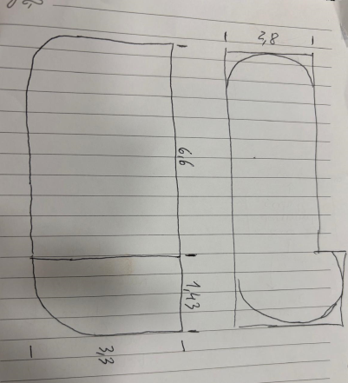
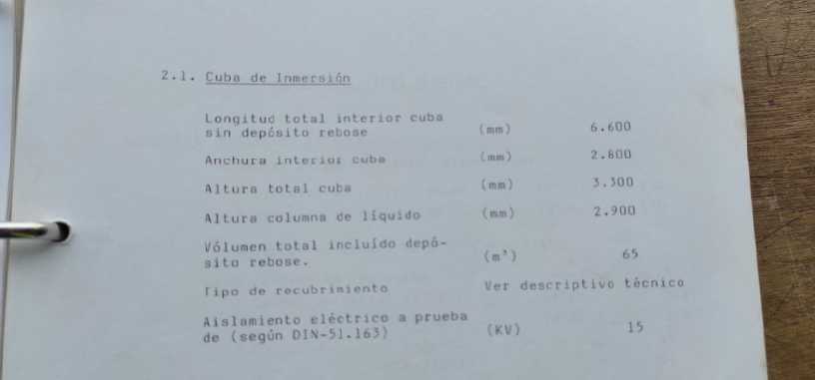
Tina | Banhos de tratamento (processo de pintura) | Composição do banho | Constituintes do banho | Comprimento (m) | Largura (m) | Profundidade (m) | Volume geométrico (m³) | Volume útil (m³) | Temperatura (ºC) | Agitação | FF associada
1 | Desengorduramento por imersão | Água + Bonderite C-AK 1565 – 1 (1200 kg) | Tetraborato de dipotássio (CAS 1332-77-0) Ortofosfato de tripotássio (CAS 7778-53-2) Hidróxido de potássio (CAS 1310-58-3) | 6.37 | 2.8 | 3.45 | 61.5 | 52.5 | 50-55 | Recirculação com bomba e agitação com ar | FF5 FF6 FF7
 |  | Bonderite C-AD CA (120 kg) | Álcoois, C8-10, EO/PO (CAS 68603-25-8) Álcool graxo-EOPO C8-10 benzil éter (CAS 68154-99-4) Alcohols, C9-11-iso-, C10-rich, 7EO (CAS 78330-20-8)
2 | Lavagem | Água | - | 6.37 | 2.8 | 3.45 | 61.5 | 52.5 | Ambiente | Recirculação com bomba e agitação com ar
3 | Ativação | Água desmineralizada + Prepalene X (100 kg) | Bis(ortofosfato) de trizinco (CAS 7779-90-0) Óxido de zinco (CAS 1314-13-2) 1,2-benzisotiazol-3(2H)-ona (CAS 2634-33-5) 1-óxido de piridina-2-tiol, sal de sódio (CAS 3811-73-2) | 6.37 | 2.8 | 3.45 | 61.5 | 52.5 | < 35 | Recirculação com bomba e agitação com ar
 |  | Bonderite M-AD 4977B | Hidróxido de potássio (CAS 1310-58-3) Ácido fosfórico (CAS 7664-38-2) Pirofosfato de tetrapotássio (CAS 7320-34-5)
4 | Fosfatação | Água desmineralizada + Bonderit M-AD 100 (300 kg) | Ácido fosfórico (CAS 7664-38-2) | 6.37 | 2.8 | 3.45 | 61.5 | 53.5 | 34-37 | Recirculação com bomba e agitação com ar
 |  | Bonderit M-AD 134 (30 l) | Nitrito de sódio (7632-00-0) Nitrato de sódio (CAS 7631-99-4)
 |  | Bonderit M-AD 40110 (525 kg) | Hidróxido de sódio (CAS 1310-73-2) Carbonato de sódio (CAS 497-19-8)
 |  | Bonderite M-Zn SX-35 | Bis(dihidrogenofosfato) de zinco (CAS 13598-37-3) Ácido fosfórico (CAS 7664-38-2) Bis(dihidrogenofosfato de manganês (CAS 18718-07-5) Dinitrato de níquel (CAS 13138-45-9) Ácido fluorossilícico (CAS 16961-83-4) Ácido fluorídrico (CAS 7664-39-3)
 |  | Bonderite C-AD P1 (cleanner aditive) | Ácido fosfórico (CAS 7664-38-2)
 |  | Bonderite M-AD ZN-2 | Nitrato de zinco (CAS 7779-88-6) Ácido nítrico (CAS 7697-37-2)
5 | Lavagem | Água | - | 6.37 | 2.8 | 3.45 | 61.5 | 52.5 | Ambiente | Recirculação com bomba e agitação com ar
6 | Lavagem | Água desmineralizada | - | 6.37 | 2.8 | 3.45 | 61.5 | 52.5 | Ambiente | Recirculação com bomba e agitação com ar
- | Eletrodeposição | Água desmineralizada + Ligante Resina CR693 | 2-hexiloxietanol (CAS 112-25-4) 2-butoxietanol (CAS 111-76-2) Bisfenol-A (CAS 80-05-7) | Geometria irregular* |  |  | 65.0 | 65 | 31-32 | Recirculação com bomba e agitação com ar | FF8
 |  | Pasta Pigmento CP458A | Óxido de dioctilestanho (CAS 870-08-6) 3-butoxi-2-propanol (CAS 5131-66-8) Bis(2-(2-butoxietoxi)etoxo) metano (CAS 143-29-3) 1-metoxi-2-propanol (CAS 107-98-2)
 |  | Solvente NA 101E | 2-butoxietanol (CAS 111-76-2)
 |  | Aditivo ADJ043 | Ácido láctico (CAS 50-21-5)
 |  | Aditivo CA 107E | 1-fenoxipropano-2-ol (CAS 770-35-4)
 |  | Biocide 352 | Nitrato de magnésio (CAS 10377-60-3) Mistura reacional (3:1) de 5-cloro-2-metil-2H-isotiazol-3-ona e de 2-metil-2H-isotiazol-3-ona (CAS 55965-84-9) Dinitrato de cobre (CAS 3251-23-8)
- | Decapagem | Água + EKKA 2000 AF (54%) | Hidróxido de potássio (CAS 1310-58-3) Hidróxido de sódio (CAS 1310-73-2) 2-fenoxietanol (CAS 122-99-6) | 3.5 | 2 | 2.1 | 14.7 | 10 | 80-90 | Agitação com ar | -
 |  | DEBA 100 (2%) | Petróleo branco (petróleo) (CAS 8042-47-5)
Total PCIP2.6 |  |  |  |  |  |  | 264.3 | 233.5

 | *A cuba é tipo banheira oval, uma geometria irregular, tendo-se optado por usar o valor indicado no manual da cuba. Ver abaixo esquema e extrato do manual da cuba de imersão.

